Tabelle1
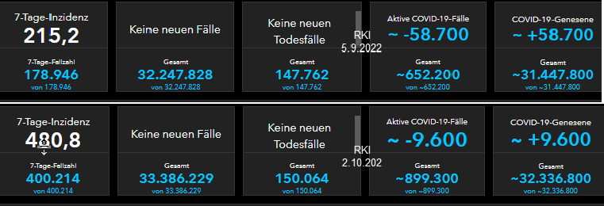
 | KW 36 bis KW 39 |  | Impfstatus & Krankheitsschwere KW 36 bis KW 39

 | COVID-19-Fälle | COVID-19-Todesfälle |  | Hospitalisiert | Intensivstation | Verstorben
2022-09-05 | 32,247,828 | 147,762 | 5 bis 11 | 20 | 2 | 0
2022-10-02 | 33,386,229 | 150,064 | 12 bis 17 | 20 | 0 | 0
Differenz | 1,138,401 | 2,302 | 18 bis 59 | 292 | 20 | 6
Quelle: Schwarzer Dashboardauszug rechts |  |  | 60 und älter | 1,123 | 79 | 193
 |  |  | Summen | 1,455 | 101 | 199
 |  |  | Quelle: Monitoring-Auszug unten
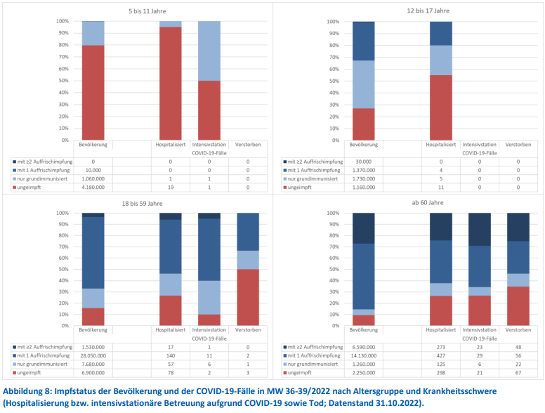

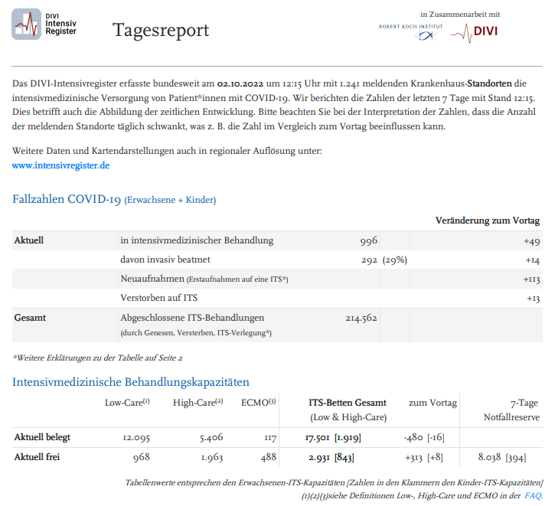

Quelle | https://www.rki.de/DE/Content/Infekt/Impfen/ImpfungenAZ/COVID-19/Monatsberichte/2022-11-03.pdf?__blob=publicationFile

 |  |  |  |  |  |  | Quelle | https://edoc.rki.de/bitstream/handle/176904/10289/2022-10-02_12-15_DIVI_Intensivregister_Report.pdf?sequence=1&isAllowed=y

(C) Rüdiger Stobbe - Alle Berechnungen nach bestem Wissen und Gewissen, aber ohne Gewähr

